Capitulo 14
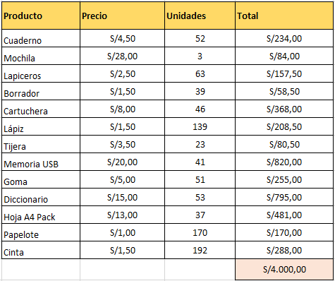
 | Capítulo 14: Solver en Excel – Aplicaciones y ejemplos
Curso Intermedio de Excel - El Tío Tech

 | Video Completo: | Capitulo 14

 | Ejercicio # 1

 | Utilizar solver para que se ajuste el numero de unidades al presupuesto maximo de 4000

 | INICIO

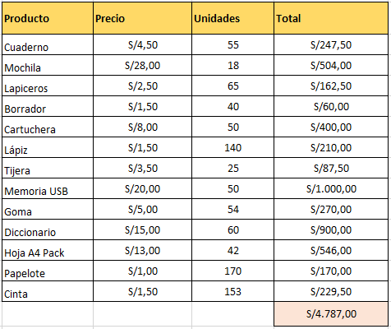
 |  |  | Pasos:

 |  |  | 1. Activar solver en: Archivo -> Opciones -> Administrar: Complementos de Excel -> Solver

 |  |  | 2. Seleccionar solver en: Datos -> Solver

 |  |  | 3. Configurar Solver

 | Configuracion

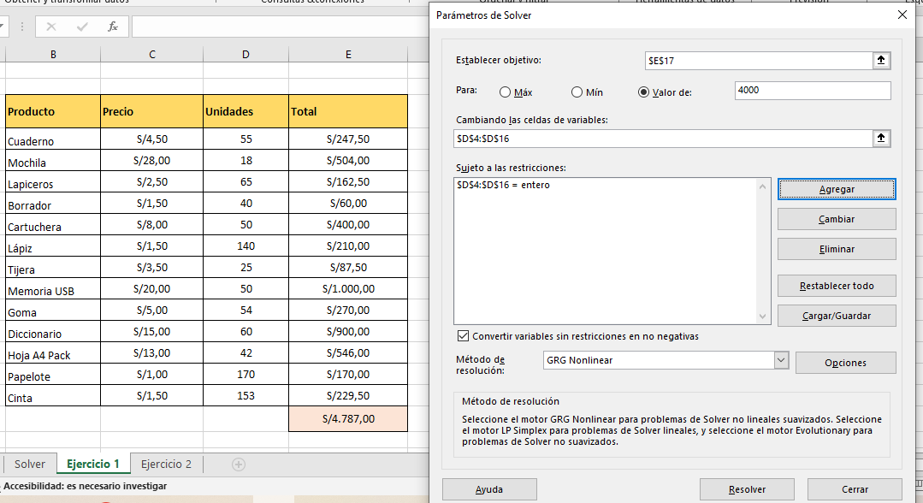
 |  |  |  |  | # Se estableceque nuestro objetivo es cambiar el resultado de 4.787,00 (Casilla E17) a un valor de 4000

 |  |  |  |  | # Se configura "Cambiando las celdas de variables", es decir, que columna puede cambiar solver para llegar al resultado

 |  |  |  |  | # Si hay restricciones agregarlas, por ejemplo que la columna "unidades" sean numero entero y no decimales

 |  |  |  |  | # Seleccionar la Casilla "Convertir Variables sin restricciones en no negativas", esto para que no hallan numeros negativos como parte de la solucion.

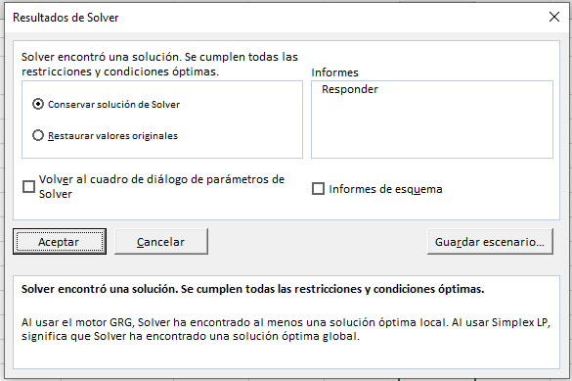
 |  |  |  | # Para observar detalladamente los cambios que hizo solver seleccionar Informes -> Responder y tambien Informes de esquema. Se abrira una nueva hoja con informacion adicional.

 | Hoja Adicional

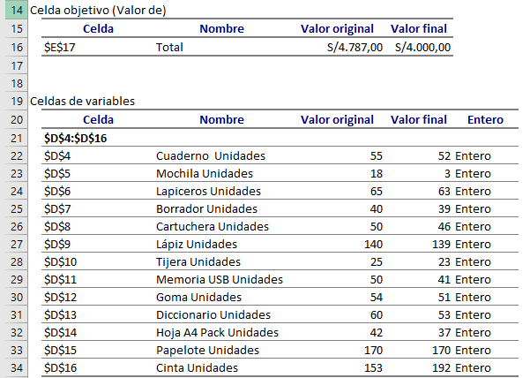

 | Resultado

Capitulo 15
 | Capítulo 15: Controles de Formulario en Excel
Curso Intermedio de Excel - El Tío Tech

 | Video Completo: | Capitulo 15

 | Los controles de formulario en Excel se utilizan para agregar elementos interactivos a las hojas de cálculo, lo que permite a los usuarios hacer selecciones o ingresar datos de manera más fácil y dinámica.

 | 1. Activar en: Archivo -> Opciones -> Personalizar Cinta de Opciones -> Desarrollador / Programador (seleccionar casilla a la derecha)

 | 2. Ir a Programador / Desarrollador -> Insertar -> Controles de Formulario

 | Hay varios controles de formulario, pero en generar comparten la misma forma de configuracion

 | Clic dererco -> Formato de Control -> *Se despliega una ventana*

 | Ejemplo Cuadro combinado

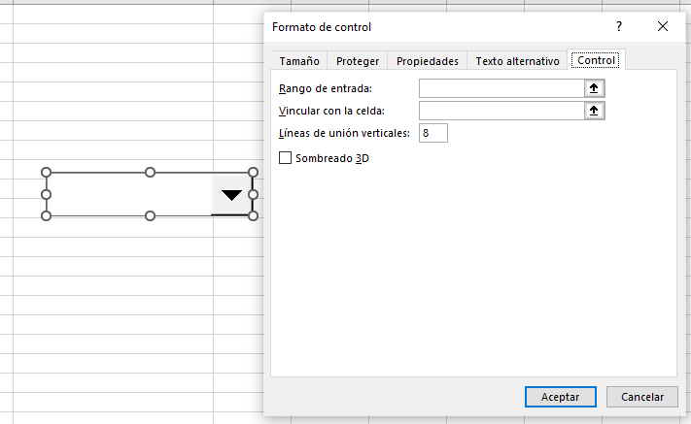
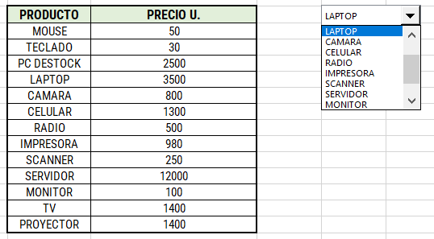

 | La principal variacion de cada uno es la funcion que cumplen:

 | 1. Botones: Permiten ejecutar acciones o macros al hacer clic en ellos.
 | 2. Casillas de verificación: Se pueden utilizar para seleccionar o deseleccionar opciones.
 | 3. Botones de opción (radio buttons): Permiten elegir una sola opción de un grupo de alternativas.
 | 4. Listas desplegables: Ayudan a seleccionar un valor de una lista predefinida.
 | 5. Cuadros de texto: Permiten ingresar datos o texto de manera interactiva.
 | 6. Deslizadores: Para seleccionar un valor dentro de un rango.

 | Todos se pueden vincular a una celda para determinar su resultado
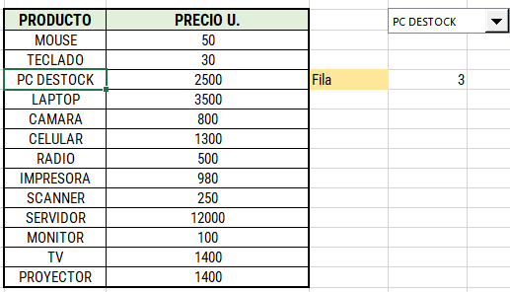

 |  |  | # Casilla Vinculada

 | Ejemplo Completo

 | Con la siguiente informacion. generar una interfaz de compra
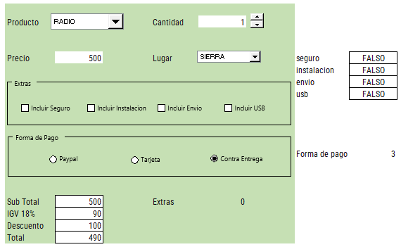
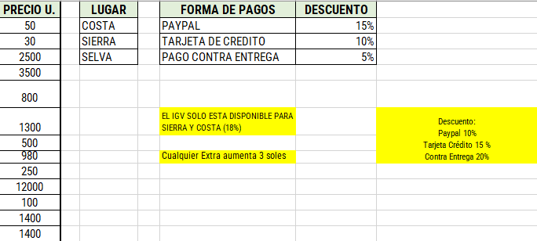

 | Recordar que se pueden implementar este tipo de herramientas junto a las funciones de excel para un resultado mas potente, ejemplo: Extras =CONTAR.SI(I7:I10;"VERDADERO")*3

